FORM 4
 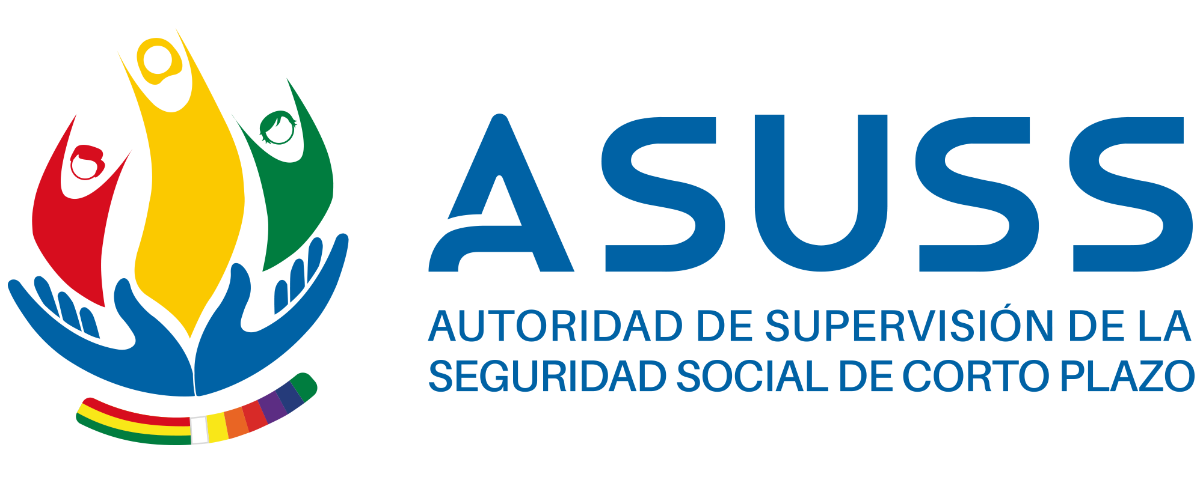 MATRIZ - PROGRAMACIÓN OPERATIVA ANUAL - GESTIÓN 2021 ARTICULACIÓN DE ACCIONES Y OPERACIONES

FORMULARIO 4
CÓDIGO PEI |  |  | 11.1.298.4
ACCIÓN INSTITUCIONAL ESPECÍFICA |  |  | Consolidar la capacidad institucional técnica , tecnologica, financiera y normativa, de la Autoridad de Supervisión de la Seguridad Social de Corto Plazo.
INDICADOR DE PROCESO |  |  | Incrementar el Indice de eficacia de la ASUSS
CÓDIGO POA |  |  | 11.1.298.4.4
ACCIÓN DE CORTO PLAZO DE GESTIÓN |  |  | Consolidar la Estructura Institucional Tecnica, Administrativa, Financiera y Juridica de la Autoridad de Supervisión de la Seguridad Social de Corto Plazo a nivel Nacional y Regional
RESULTADO ESPERADO GESTIÓN |  |  | Ejecución fisica > 90% y financiera > 90%
PRESUPUESTO PROGRAMADO GESTIÓN |  |  | 2.000.000,00
PONDERACIÓN % |  |  | 20,00 %
UNIDAD ORGANIZACIONAL |  |  | Área de Comunicación Social

Código Operación (1) | Operación (2) | Ponderación | Resultado intermedio Esperado (3) | Medios de verificación (4) | Código taréa (5) | Actividad/Tarea (6) | Programación de ejecución de operaciones y actividades (7) |  |  |  |  |  |  |  |  |  |  |  | Fecha prevista de ejecución (8)
 |  |  |  |  |  |  | 1er Trim. |  |  | 2do Trim. |  |  | 3er Trim. |  |  | 4to Trim. |  |  | Inicio | Final
 |  |  |  |  |  |  | E | F | M | A | M | J | J | A | S | O | N | D
 | Formulación , Seguimiento y Evaluación de planes de mediano plazo de la Autoridad de Supervisión de la Seguridad Social de Corto Plazo. | 15 | Un Documento Plan Estratégico Institucional 2021 -2025 Aprobado con Resolución Ministerial | Informe de evaluación del Plan Estratégico 2018 -2020 |  | Evaluar el Plan Estratégico Institucional 2018 -2020 de la Autoridad de Supervisión de la Seguridad Social de Corto Plazo |  |  |  |  |  | 1 |  |  |  |  |  |  | 01/06/2021 | 28/02/2021
 |  |  |  | Informe de la Formulación y Validación del Plan Estratégico Institucional 2021-2025 |  | Elaborar, validar, socializar y gestión de aprobación del Plan Estratégico Institucional 2021- 2025 de la Autoridad de Supervisión de la Seguridad Social de Corto Plazo |  |  |  |  |  |  |  |  |  |  | 1 |  | 01/11/2021 | 28/02/2021
 | Formulación, Seguimiento, Evaluación y Modificación del Plan Operativo Anual de la Autoridad de Supervisión de la Seguridad Social de Corto Plazo. | 10 | Un Informe de Gestión 2020 | Informe de Gestión |  | Elaborar el Informe de Gestión 2020 de la Autoridad de Supervisión de la Seguridad Social de Corto Plazo | 1 |  |  |  |  |  |  |  |  |  |  |  | 01/01/2021 | 30/01/2021
 |  |  | Un Informe de Seguimiento y Evaluación del Plan Operativo 2020 y 3 informes trimestrales al POA 2021 | Informes de seguimiento trimestrales al POA 2020 y 2021 |  | Realizar el seguimiento al Plan Operativo Anual de la gestión 2020 (cuarto trimestre) y 2021 de la ASUSS | 1 |  |  | 1 |  |  | 1 |  |  | 1 |  |  | 01/01/2021 | 20/10/2021
 |  |  | 3 documento del Plan Operativo aprobado con Resolución Administrativa | 3 Informes Técnicos de modificación del POA 2021 |  | Realizar la modificación al Plan Operativo Anual de la gestión 2021 de la ASUSS |  |  |  |  | 1 |  |  | 1 |  |  | 1 |  | 01/02/2021 | 25/10/2021
 |  |  | Un documento del Plan Operativo Anual 2022 aprobado con Resolución Administrativa | Informe Técnico |  | Elaborar el Anteproyecto del POA 2022 de la Autoridad de Supervisión de la Seguridad Social de Corto Plazo |  |  |  |  |  |  |  |  | 1 |  |  |  | 01/08/2021 | 15/09/2021
 |  |  | Sistemas de formulación, seguimiento y evaluación del POA-Presupuesto implementado | Informe Técnico |  | Implementar del Sistema de Formulación, seguimiento y evaluación del POA - Presupuesto funcionando |  |  |  |  |  |  |  | 1 |  |  |  |  | 01/06/2021 | 30/06/2021
 | Actualización del Manual de Organización y Funciones y revisión, validación del Manual de Procesos y Procedimientos en coordinación con las Unidades Organizacionales de la Autoridad de Supervisión dela Seguridad Social de Corto Plazo. | 11 | Manual de Organización y Funciones aprobado mediante la Resolución Administrativa | Informe tecnico |  | Actualizar el Manual de Organización y Funciones en el Marco de la Estructura modificada de la ASUSS |  |  |  |  |  | 1 |  |  |  |  |  |  | 01/04/2021 | 30/06/2021
 |  |  | Manual de Procesos y Procedimientos aprobado mediante la Resolución Administrativa | Informe tecnico |  | Coordinar la revisión y validación del Manual de Procesos y Procedimientos con las Unidades Organizacionaes de la ASUSS. |  |  |  |  |  | 1 |  |  |  |  |  |  | 01/04/2021 | 30/06/2021

 |  | ELABORADO POR |  |  |  |  | REVISADO POR |  |  |  |  |  |  |  | APROBADO
FIRMA
NOMBRE
CARGO

